AÇÕES NA ESTRUTURA
AÇÕES PERMANENTES - NBR 6120 E/OU FABRICANTE

0.040 | kN/m² | TELHA | 0.03862745098 |  | 3.94 | kg/m²

0.00 | kN/m² | SPRINKLER | 0.05 |  | 5.1 | kg/m²

0.00 | kN/m² | PAINÉIS SOLARES | 0.170 |  | 11.0 | kg/m²

0.00 | kN/m² | TESOURAS | 0.50 |  | 51 | kg/m²

0.040 | kN/m² | AÇÃO PERMANENTE TOTAL |  |  | 4.08 | kg/m²

AÇÕES ACIDENTAIS - NBR6120 OU NBR 8800

0.25 | kN/m² | SOBRECARGA CARACTERÍSTICA MÍNIMA (8800) - ANEXO B - ITEM B.5.1 |  |  |  |  | 25.5 | kg/m²

0.00 | kN/m² | OUTROS | 0.050

0.25 | kN/m² | AÇÃO VARIÁVEL TOTAL

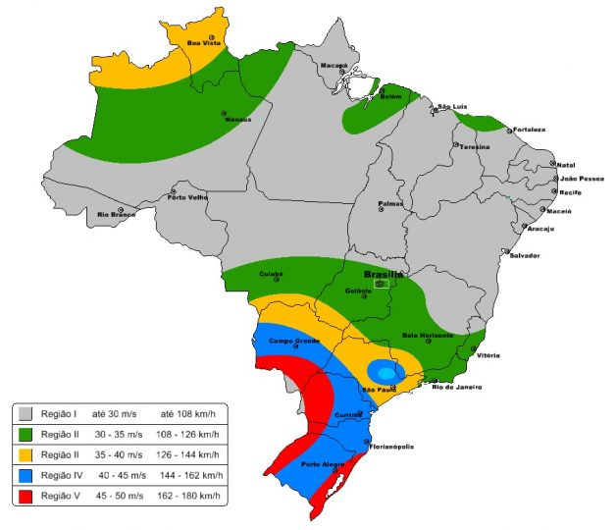
AÇÕES DEVIDAS AO VENTO - NBR 6123

30.0 |  | Velocidade Básica, Vo (m/s) | 108 | km/h

1.0 |  | S1, Fator Topográfico (Terrenos Planos = 1)

10.0 |  | Cota média do topo dos obstáculos (m)

IV |  | CATEGORIA

B |  | CLASSE

3.70 |  | z

0.85 |  | b

0.98 |  | Fr

0.125 |  | p

0.736 |  | S2

3 |  | Edificações para residências, hotéis, comércio, indústrias. Estruturas ou elementos estruturais desmontáveis com vistas a reutilização. Vedações das edificações do grupo 3 (telhas, vidros, painéis de vedação)

1.00 |  | S3

22.07 |  | Velocidade Característica, Vk (m/s) |  |  | km/h

0.299 |  | Pressão de obstrução, q (kN/m²)

30.454 |  | Pressão de obstrução, q (kgf/m²)

FORÇA DE VENTO NA PAREDE
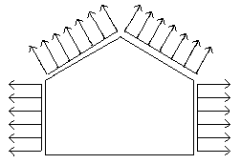
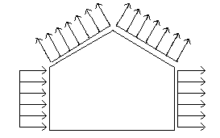
Força de Vento Distribuida nos Pilares

Vento 0° |  |  |  |  |  | Vento 90°
Pilar Esquerdo |  |  | Pilar Direito |  |  | Pilar Esquerdo |  |  | Pilar Direito
Ce | -0.80 |  | Ce | -0.80 |  | Ce | 0.70 |  | Ce | -0.50
Cpi | -0.30 |  | Cpi | -0.30 |  | Cpi | -0.30 |  | Cpi | -0.30
Cp | -0.50 |  | Cp | -0.50 |  | Cp | 1.00 |  | Cp | -0.20
q | 0.299 |  | q | 0.299 |  | q | 0.299 |  | q | 0.299
dp | 5.00 |  | dp | 5.00 |  | A | 5.00 |  | A | 5.00
F | -0.75 | kN/m | F | -0.75 | kN/m | F | 1.49 | kN/m | F | -0.30 | kN/m
Pilar Esquerdo |  |  | Pilar Direito |  |  | Pilar Esquerdo |  |  | Pilar Direito
Ce | -0.80 |  | Ce | -0.80 |  | Ce | 0.70 |  | Ce | -0.50
Cpi | 0.00 |  | Cpi | 0.00 |  | Cpi | 0.00 |  | Cpi | 0.00
Cp | -0.80 |  | Cp | -0.80 |  | Cp | 0.70 |  | Cp | -0.50
q | 0.299 |  | q | 0.299 |  | q | 0.299 |  | q | 0.299
dp | 5.00 |  | dp | 5.00 |  | dp | 5.00 |  | dp | 5.00
F | -1.19 | kN/m | F | -1.19 | kN/m | F | 1.04 | kN/m | F | -0.75 | kN/m
 | -121.8157886 | kgf/m |  | -121.8157886 | kgf/m |  | 106.588815 | kgf/m |  | -76.13486784 | kgf/m

DIMENSONAMENTO TELHAS
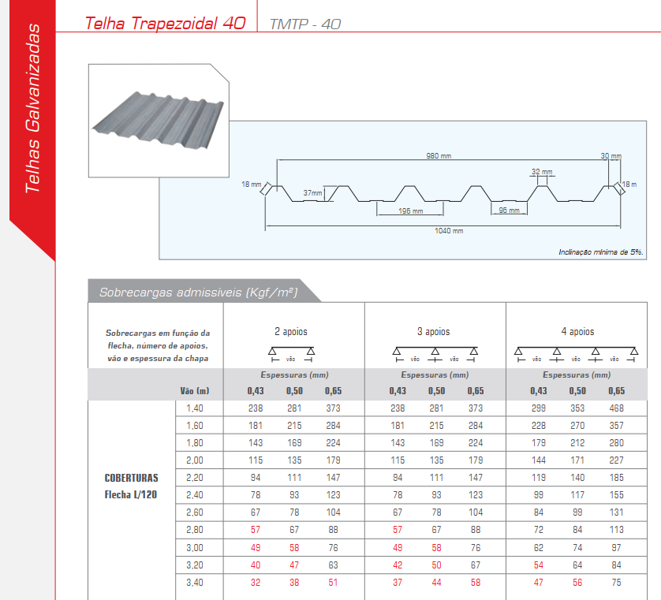
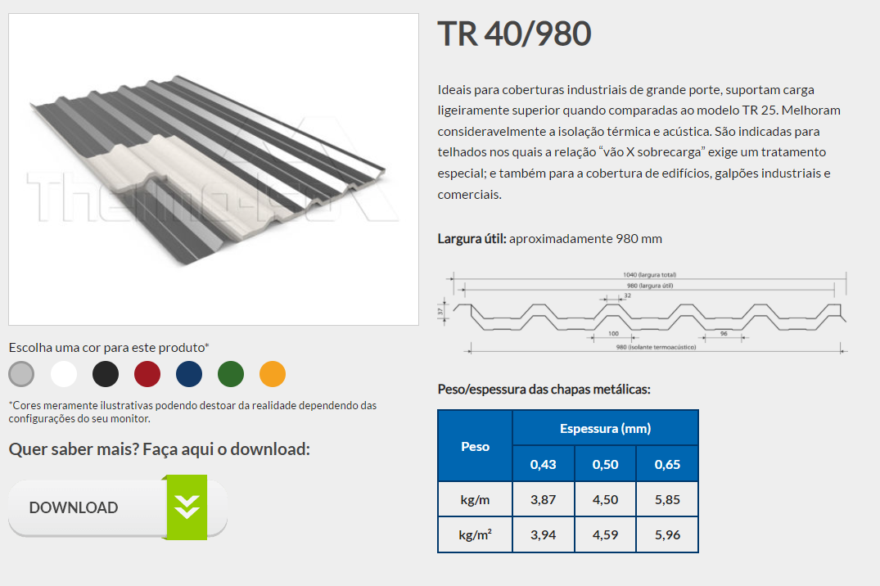
Dimensionamento da Telha

INFORMAÇÕES DA TELHA
e | 0.43 | mm, espessura da telha conforme catálogo do fornecedor

CASO O VALOR DE CARGA ADMISSÍVEL DA TELHA NÃO SEJA CONFORME A DISTÂNCIA DAS TERÇAS, DEVE-SE INTERPOLAR PARA ACHAR O VALOR:
 | x1 | y1
 | 1.40 | 2.33 | 238 | kgf/m² | 2.334248725
x | 0.628 | 3.37
 | 1.80 | 1.79 | 181 | kgf/m² | 1.775205963
 | x2 | y2
σadm,forn | 3.37 | kN/m², tensão admissível conforme catálogo fornecedor
dt | 0.63 | m, distância entre terças (dt)
KFORN | 120 | Coeficiente de flecha conforme catálogo do fornecedor

para casos muito conversadores utilizar:
KABCEM | 200 | conforme o manual de telhas do ABECEM a flecha admissível (L/200),
σadm | 2.02 | kN/m², para o vão de terças do projeto com flecha admissível (L/200), conforme o manual de telhas do ABECEM

CARGAS ATUANTES
a) Primeira Combinação = PP + SC
PP | 0.0386 | kN/m², peso próprio da telha por m² conforme catálogo do fornecedor
 | 3.940 | kgf /m²
SC | 0.250 | kN/m², sobrecarga característica mínima
Total | 0.289 | kN/m²

b) Segunda Combinação = PP - VT
PP | 0.0386 | kN/m², peso próprio da telha por m² conforme catálogo do fornecedor
q | 0.299 | kN/m², pressão dinâmica do vento
Cpe | -0.94 | Maior coeficiente de pressão externo do telhado
Vento | -0.281 | kN/m², sobrecarga característica mínima
Total | -0.243 | kN/m², na verificação usar o valor em módulo = ABS(xxx)

DIMENSIONAMENTO DA TELHA (SOLICITAÇÃO VS RESISTÊNCIA)
a) Primeira Combinação = PP + SC
σadm | 3.37 | kN/m², para o vão de terças do projeto com flecha admissível (L/120), conforme o fabricante
σatuante | 0.289 | kN/m², tensão atuante conforme primeira combinação
σadm ≥ σatuante | OK | σadm ≥ σatuante | 9%

b) Segunda Combinação = PP - VT
σadm | 3.37 | kN/m², para o vão de terças do projeto com flecha admissível (L/120), conforme o fabricante
σatuante | 0.243 | kN/m², tensão atuante conforme primeira combinação
σadm ≥ σatuante | OK | σadm ≥ σatuante | 7%

ZONA CRÍTICA SUJEITO AO ARRANCAMENTO DE TELHAS
c) Verificação das zonas críticas sujeitas ao arrancamento = cpe,máx . qVT + Pptelha
Cpe,máx | -1.40
q | 0.299 | kN/m², pressão de obstrução do vento
PP | 0.039 | kN/m², peso próprio da telha por m² conforme catálogo do fornecedor
VT | -0.418
σadm | 3.37 | kN/m², para o vão de terças do projeto com flecha admissível (L/120), conforme o fabricante
σatuante | 0.38 | kN/m², tensão atuante conforme o coeficiente de pressão máximo de arrancamento
σadm ≥ σatuante | OK | σadm ≥ σatuante | 11%
 | 1.50 | Largura de Sucção

 |  |  |  |  |  | 1.50 |  | 1.50

 |  |  |  | 1.50 | 5 | -1.40 |  | -1.03 | G
h | 3.70 | m |  |  |  | -1.23 | E
b | 10.00 | m
0,15 . b | 1.50 | m
y | 1.50 | m, o menor valor entre y = h ou 0,15.b |  |  |  | -1.03 | F |  | H

 |  |  |  |  |  | I |  | J

CONVERSÃO DE CARGA EM KGF PARA KN

1 kN = 101.97 Kgf

PESO DAS TELHAS

0.430 | 3.94 | 0.03863881534
0.500 | 4.59 | 0.04501323919
0.600 | 5.96 | 0.0584485633

FLECHAS
